세액공제적용비용-필독
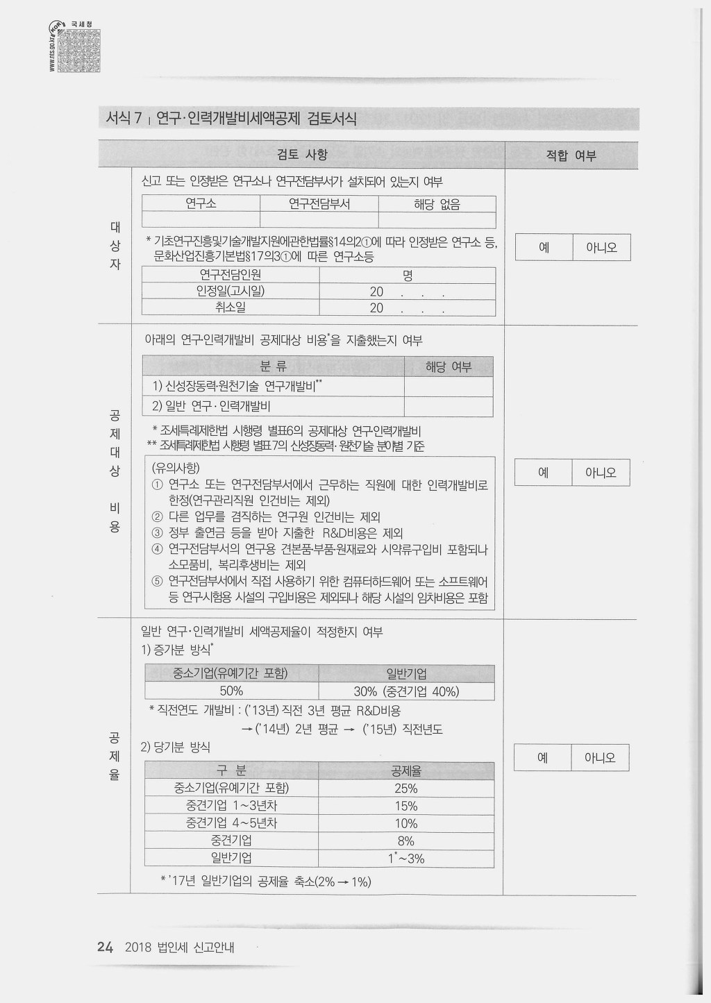
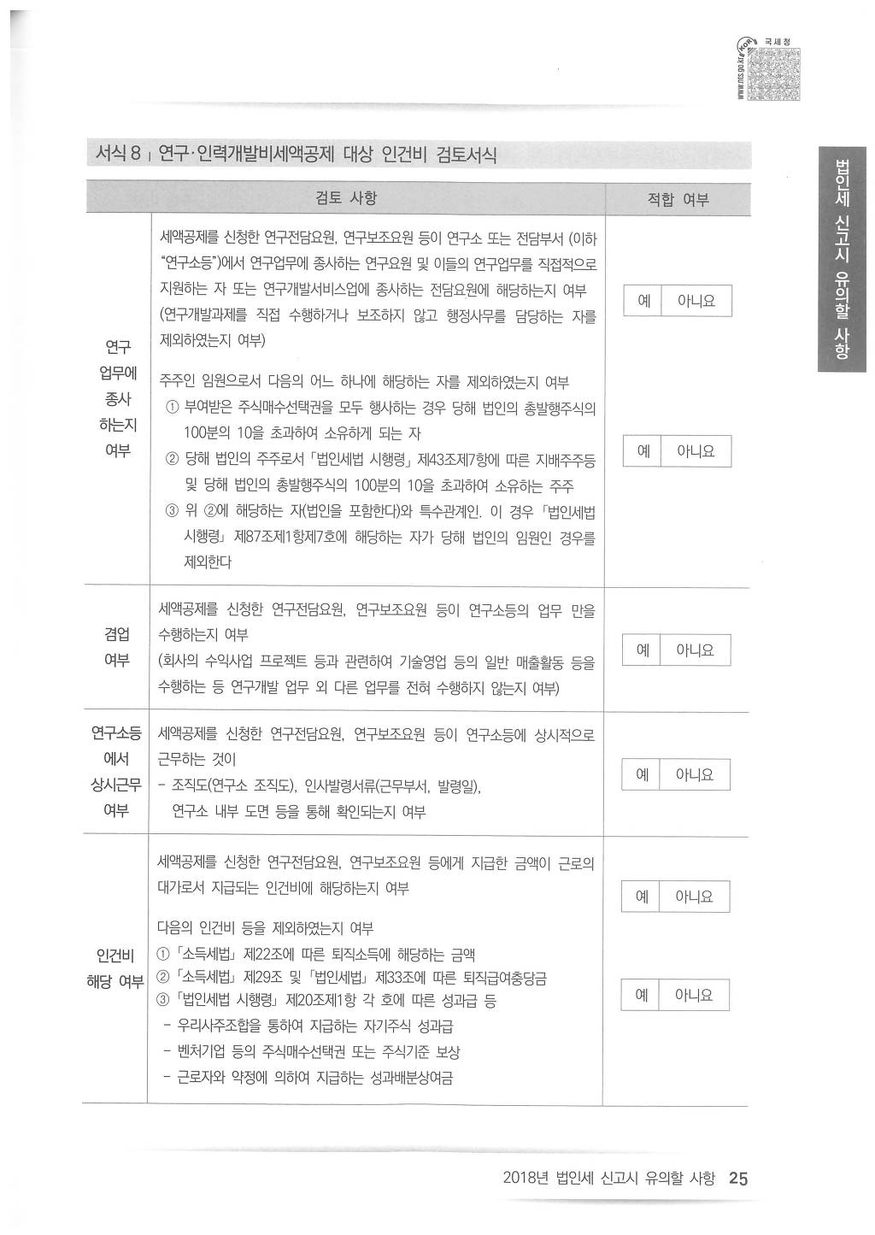

(1) 공제세액의 계산

연구·인력개발비에 대한 세액공제액은 다음 각호에 따라 계산한 금액을 합한 금액으로 한다(조특법 §10 ①).

연구·인력개발비에 대한 세액공제액

구 분 |  |  | 세액공제액 |  |  |  |  |  |  |  |  |  |  |  |  | 적용시한
1. 신성장동력·원 |  |  | 해당 연도에 발생한 신성장동력·원천기수연구개발비 x 다음의 비율을 합계한 비율* |  |  |  |  |  |  |  |  |  |  |  |  | 2018.12.31.까지
천 기술연구 |  |  |  |  |  |  |  |  |  |  |  |  |  |  |  | 발생분에 대하여
개발비 |  |  | (1) 기업유형에 따른 비율 |  |  |  |  |  |  |  |  |  |  |  |  | 적용시한
 |  |  |  | ① | 중소기업에 해당하는 경우 : 100분의 30
 |  |  |  | ② | 그밖의 경우 : 100분의 20 [자본시장과금융투자업에 관한 법률에 따른 코스닥
 |  |  |  |  |  |  |  | 시장에 상장한 중견기업(이하 "코스닥상장중견기업"이라 한다)의
 |  |  |  |  |  |  |  | 경우 100분의 25]

 |  |  | (2) 다음의 비율

 |  |  |  |  |  |  | 10%(코스닥상장중견기업은 15%)
 |  |  | Min
 |  |  |  |  |  |  | 해당 사업연도의 신성장동력·원천기술연구개발비 발생액 |  |  |  |  |  |  | x | 3
 |  |  |  |  |  |  | 해당 사업연도의 수입금액

2. 위 '1.'외의 일반 |  |  | 다음의 '(1)'과 '(2)' 중 선택 [직전 4년간 일반연구·인력개발비가 발생하지 아니하거나 |  |  |  |  |  |  |  |  |  |  |  |  | 적용시한 없음.
연구·인력개발비 |  |  | 직전 사업연도에 발생한 일반연구·인력개발비가 해당 사업연도의 개시일부터 소급하여
 |  |  | 4년간 발생한 일반연구·개발비의 연평균 발생액보다 적은 경우에는 '(2)'를 적용함]

 |  |  | (1) |  |  |  | 해당 연도 발생 |  |  | 직전연도 발생 | x | 25% | (대기업)
 |  |  |  |  |  |  | 일반연구· |  | - | 일반연구·인력 |  | 40% | (중견기업)
 |  |  |  |  |  |  | 인력개발비 |  |  | 개발비 |  | 50% | (중소기업)

 |  |  | (2) |  | 해당 연도 발생 일반연구·인력개발비 x 다음의 비율

 |  |  |  | ① | 중소기업인 경우 : 25%
 |  |  |  | ② | 중소기업이 중소기업유예기간 경과 후 중소기업에 해당하지 아니하게 된 경우

 |  |  |  |  | 가. 최초로 중소기업에 해당하지 아니하게 된 사업연도의 개시일부터 3년 이내에
 |  |  |  |  |  | 끝나는 사업연도까지 : 15%

 |  |  |  |  | 나. '가.'의 기간 이후부터 2년 이내에 끝나는 사업연도 까지 : 10%

 |  |  |  | ③ | 중견기업이 위 '②'에 해당하지 아니하는 경우 : 8%
 |  |  |  | ④ | 위 '①' 부터 '③'까지의 어느 하나에도 해당하지 아니하는 경우 (일반 비중소기업)
 |  |  |  |  | 해당 사업연도의 수입금액에서 일반연구·인력개발비가 차지하는 비율 x 1/2(2%를 한도로 함)*

 |  |  | * 개정규정은 2018.1.1. 이후 개시하는 사업연도분부터 적용한다(법률 제15227호, 조특법 부칙 §2 ①, 2017.12.19.)

 | 연구·인력개발비에 대한 세액공제는 동 비용이 발생된 각 사업연도마다 공제하며, 연구·인력개발비발생액에는 개발비 등
 | 자산게정으로 처리한 금액도 포함한다(조특통 10-0…1).

2) 일반연구·인력개발비의 경우

 | 신성장동력 · 원천기술연구개발비에 해당하지 아니하거나 신성장동력·원천기술연구개발비를 선택하지 아니한 내국법인의 연구·인력개발비
 | (이하 "일반연구·인력개발비"라 한다)의 경우에는 다음과 같이 세액공제를 적용한다(조특법 §10 ① 3호).

 | 2) - 1. 세액공제액

 | 세액공제액은 다음의 '①' 과 '②' 중 선택한 금액을 공제한다.
 | 다만, 해당 사업연도의 개시일로부터 소급하여 4년간 일반연구·인력개발비가 발생하지 아니하거 직전 사업연도에 발생한 일반연구·인력개발비가
 | 해당 사업연도의 개시일부터 소급하여 4년간 발생한 일반연구·인력개발비의 연평균 발생액보다 작은 경우에는 '②'에 해당하는 금액을 공제한다.

 |  |  | 세액공제액 = Max [ ① , ② ]

 | ① | 연평균 발새액 기준의 세액공제액

연구개발비신청서
일반연구 및 인력개발비 명세서(★[별지 제3호의2서식] <개정 2020. 3. 13.>연구개발계획서(자율양식) 제출) |  |  |  |  |  |  |  |  |  |  |  |  |  |  |  |  |  |  |  |  |  |  |  |  |  |  |  |  |  |  |  | http://cafe.daum.net/transtax
사업연도: |  |  | 2020년 |  |  |  |  |  |  |  |  |  |  |  |  |  |  |  |  |  |  |  |  |  |  |  |  | 연구전담부서인정일: | 2005-09-09 |  |  | 세무카페:조세실
구 분 |  |  |  |  | 인건비(연구전업종사자) |  |  | 재료비 |  |  |  | 기타 |  |  |  |  | 위탁 및 공동연구개발비 |  |  | 인력개발비 |  |  | 맞춤형교육비용 |  |  | 현장훈련수당등 |  |  | 합 계 |  |  | http://www.koita.or.kr/main/main.aspx
계 정 과 목 |  |  |  |  | 경상연구개발비
금 액 |  |  |  |  | 336,688,324 |  |  | 117,349,889 |  |  |  |  |  |  |  |  |  |  |  |  |  |  |  |  |  |  |  |  | 454,038,213 |  |  | 한국산업기술진흥협회 발급
인원및건수 |  |  |  |  | 7 |  |  | 171 |  |  |  |  |  |  |  |  |  |  |  |  |  |  |  |  |  |  |  |  | 178 |  |  | 한국산업기술진흥협회 발급

2020년 기업연구소 임금내역(연차수당등 비과세포함,퇴직금제외) |  |  |  |  |  |  |  |  |  |  |  |  |  |  |  | ※. 임원,주식비율,특수관계인여부 |  |  |  |  |  | ★한국산업기술진흥협회에 신고한 이후에 발생한 인건비 |  |  |  |  |  |  |  |  |  | 월중에 한국산업기술진흥협회 신고일(퇴사)하면 월급여를 월근무일수로 안분
NO | 구분 | 성명 |  | 주민번호 | 직위 | 주식비율 | 입사일 |  | 퇴사일 |  | 발령일 |  | 1월 |  | 2월 |  | 3월 | 4월 | 5월 |  | 6월 | 7월 |  | 8월 | 9월 |  | 10월 | 11월 |  | 12월 | 합계 | ③ 영 별표 6의 제1호 가목1)에서 "기획재정부령으로 정하는 자"란 전담부서등에서 연구업무에 종사하는 연구요원
1 | 기업부설연구기관장 | 윤여정 |  | 7801122123451 | 소장 | 1% | 2006-01-01 |  |  |  | 2008-03-01 |  | 5,010,000 |  | 5,010,000 |  | 5,010,000 | 5,010,000 | 5,010,000 |  | 5,010,000 | 5,010,000 |  | 5,010,000 | 5,010,000 |  | 5,010,000 | 5,010,000 |  | 13,708,792 | 68,818,792 | 및 이들의 연구업무를 직접적으로 지원하는 자와 연구개발서비스업에 종사하는 전담요원을 말한다.
2 | 전담요원 | 이서진 |  | 8502022123459 | 책임연구연구원 | 1% | 2006-01-01 |  |  |  | 2008-03-01 |  | 3,833,000 |  | 3,833,000 |  | 3,833,000 | 5,615,000 | 3,833,000 |  | 3,833,000 | 3,833,000 |  | 3,833,000 | 3,833,000 |  | 3,833,000 | 3,833,000 |  | 10,680,791 | 54,625,791
3 | 전담요원 | 정유미 |  | 8710202123451 | 연구원 | 1% | 2006-06-01 |  |  |  | 2008-03-01 |  | 3,844,000 |  | 3,844,000 |  | 3,844,000 | 5,094,000 | 3,844,000 |  | 5,158,000 | 3,844,000 |  | 3,844,000 | 5,158,000 |  | 3,844,000 | 3,844,000 |  | 12,694,970 | 58,856,970 | 다만, 주주인 임원으로서 다음 각 호의 어느 하나에 해당하는 자는 제외한다.(2014.03.14 개정)
4 | 전담요원 | 박서진 |  | 8812242123453 | 연구원 | 1% | 2006-01-01 |  |  |  | 2008-03-01 |  | 3,376,000 |  | 3,376,000 |  | 3,376,000 | 3,376,000 | 3,376,000 |  | 3,376,000 | 3,376,000 |  | 3,376,000 | 3,376,000 |  | 3,376,000 | 3,376,000 |  | 10,739,937 | 47,875,937
5 | 전담요원 | 최우식 |  | 8411172123455 | 연구원 | 0.5% | 2010-01-18 |  |  |  | 2010-01-18 |  | 2,583,000 |  | 2,583,000 |  | 2,583,000 | 2,583,000 | 2,583,000 |  | 2,583,000 | 2,583,000 |  | 2,583,000 | 2,583,000 |  | 2,583,000 | 2,583,000 |  | 8,414,505 | 36,827,505 | 1. 부여받은 주식매수선택권을 모두 행사하는 경우 당해 법인의 총발행주식의 100분의 10을 초과하여 소유하게 되는 자(2009.04.07. 신설)
6 | 전담요원 | 손예진 |  | 8602282123457 | 연구원 | 0.5% | 2010-03-29 |  |  |  | 2010-03-29 |  | 2,583,000 |  | 2,583,000 |  | 2,583,000 | 2,583,000 | 2,583,000 |  | 2,583,000 | 2,583,000 |  | 2,583,000 | 2,583,000 |  | 2,583,000 | 2,583,000 |  | 6,842,542 | 35,255,542 | 2. 당해 법인의 주주로서 「법인세법 시행령」 제43조 제7항에 따른 지배주주등 및 당해 법인의 총발행주식의 100분의 10을 초과하여 소유하는 주주(2009.04.07 신설)
7 | 전담요원 | 현빈 |  | 8804092123457 | 연구원 | 0% | 2012-09-03 |  |  |  | 2012-09-03 |  | 2,510,000 |  | 2,510,000 |  | 2,510,000 | 2,510,000 | 2,510,000 |  | 2,510,000 | 2,510,000 |  | 2,510,000 | 2,510,000 |  | 2,510,000 | 2,510,000 |  | 6,817,787 | 34,427,787 | 3. 제2호에 해당하는 자(법인을 포함한다)와 「소득세법 시행령」 제98조 제1항 또는 「법인세법 시행령」 제87조
8 |  |  |  |  |  |  |  |  |  |  |  |  |  |  |  |  |  |  |  |  |  |  |  |  |  |  |  |  |  |  | - | 제1항에 따른 특수관계인. 이 경우 「법인세법 시행령」 제87조 제1항 제7호에 해당하는 자가 당해 법인의 임원인
9 |  |  |  |  |  |  |  |  |  |  |  |  |  |  |  |  |  |  |  |  |  |  |  |  |  |  |  |  |  |  | - | 경우를 제외한다.(2012.02.28 개정)
10 |  |  |  |  |  |  |  |  |  |  |  |  |  |  |  |  |  |  |  |  |  |  |  |  |  |  |  |  |  |  | -
합 계 |  |  |  |  |  |  |  |  |  |  |  |  | 23,739,000 |  | 23,739,000 |  | 23,739,000 | 26,771,000 | 23,739,000 |  | 25,053,000 | 23,739,000 |  | 23,739,000 | 25,053,000 |  | 23,739,000 | 23,739,000 |  | 69,899,324 | 336,688,324

당사는 "조세특례제한법시행령 [별표 6] 연구 · 인력개발비세액공제를 적용받는 비용"에 대한 범위에 숙지했으며, 조특법 §10조 연구 · 인력개발비
당해 발생액을 상기와 같은 금액으로 신청합니다.

● 「조세특례제한법」 제10조의 (연구 및 인력개발비에 대한 세액공제)를 적용하기 위한 연구요원은 ‘과학기술분야의 연구업무에 종사하는 연구요원 및 이들의 연구업무를 직접적으로 지원하는 자’
(주주인 임원으로서 시행령 제13조 제8항 각호의 1에 해당하는 자를 제외)를 대상으로 하는 것으로 같은법 시행규칙 제6조 제1항에 의한 기업부설연구소 또는 연구개발 전담부서 확인을 받은 이후 실질상
전업적으로 연구개발 관련업무에 종사한 직원을 포함하는 것임.
● 조세특례제한법 시행령 별표6 에서의 전담부서의 인건비에는 아래의 질의회신사례와 같이 명칭여하에 불구하고 근로의 제공으로 인하여 지급하는 비용 중 퇴직금을 제외한 확정된 연월차,시간외 수당 등 근로의 제공으로
지급하는 수당의 경우에는 연구인력개발비에 해당되는 것입니다.
● 자체연구개발을 위한 비용에는 전담부서에서 사용하는 사무용품비등 소모품비와 복리후생비를 포함하지 아니한다. (2011. 2. 1. 개정)
● 실제 연구전담부서에 근무하는 직원이 입사시점에 기업부설연구소의 연구요원으로 변경.신고되지 않은 경우 연구.인력개발비세액공제를 적용받는 비용에 해당하지 아니한다.(서면2팀-280, 2005.2.11.).
별첨(첨부문서) : 발생액 상세내역(경상연구개발비 계정별원장등),연구개발전담부서인정서,연구개발 인력현황[별지 제4호 서식] www.koita.or.kr/main/main.aspx에서 발급

2021-03-06

 |  |  |  |  |  |  |  |  |  | 회사명 |  |  | : | 윤스테이
 |  |  |  |  |  |  |  |  |  | 직위 |  |  | : | 나영석
 |  |  |  |  |  |  |  |  |  | 회계담당자 |  |  | : | 주황규 |  |  |  |  |  |  |  | (서명 또는 인)

 |  |  |  |  |  |  |  |  |  | 세무대리인 |  |  | : | 선우회계법인 천안지사 주홍선 회계사 · 세무사

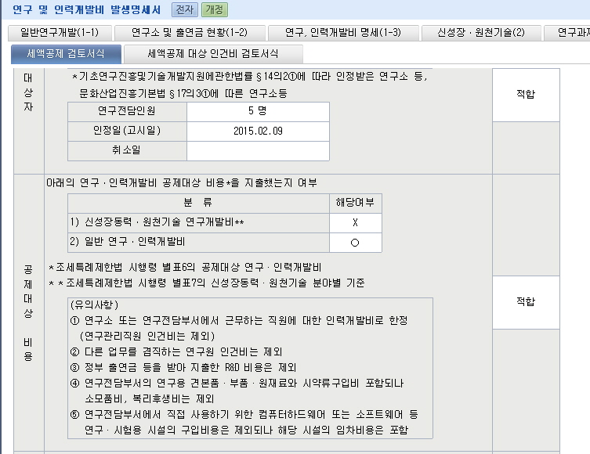

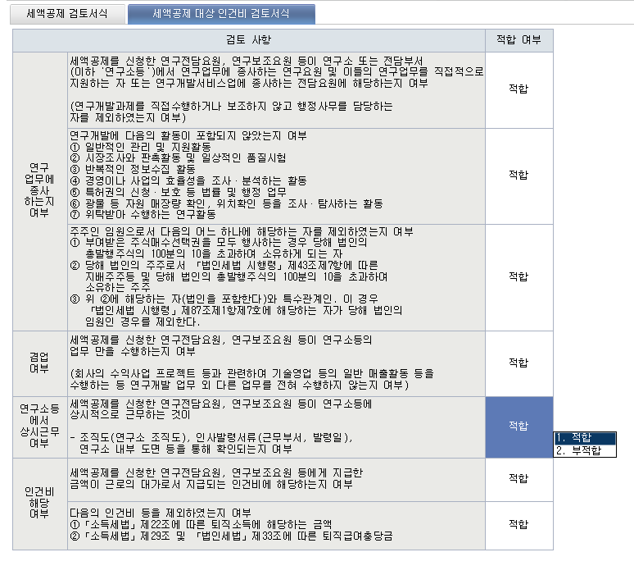

일반연구및인력개발비명세서-2
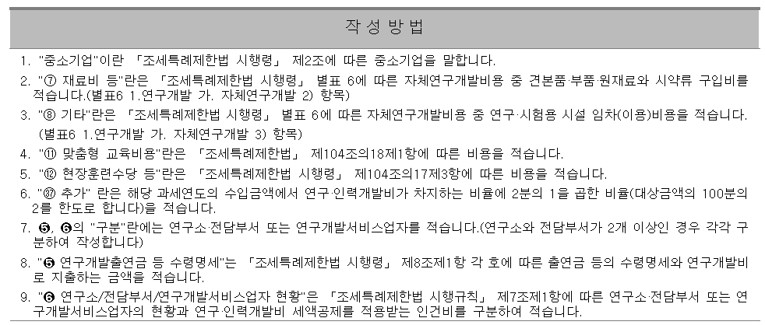
 |  |  |  |  |  |  |  |  |  |  |  |  | (2쪽 중 제2쪽)

➎ 연구개발출연금 등 수령명세(「조세특례제한법 시행령」 제8조제1항 단서 관련)

구분 |  | 정부출연금 교부처 |  |  | 관련법령 |  |  | 수령일 |  | 수령금액 |  | 연구인력개발비로 지출하는 금액

합계 |  |  |  |  |  |  |  |  |  | - |  | -

➏ 연구소 / 전담부서 / 연구개발서비스업자 현황

NO | 구분 | 인정일 (고시일) | 취소일 | 연구개발인력
 |  |  |  | 계 |  | 연구전담요원 |  | 연구보조원 |  | 관리직원(제외) |  | 기타(제외)
 |  |  |  | 인원 | 금액 | 인원 | 금액 | 인원 | 금액 | 인원 | 금액 | 인원 | 금액
1 | 기업부설연구소 | 2005-09-09 |  | 7 | 336,688,324 |  |  |  |  |  |  |  |  | * 조세특례제한법 시행령 별표6의 공제대상연구·인력개발비
2 |  |  |  | - | - |  |  |  |  |  |  |  |  | ** 조세특례제한법 시행령 별표7의 신성장동력·원천기술 분야별 기준
3 |  |  |  | - | -
4 |  |  |  | - | - |  |  |  |  |  |  |  |  | <= 빨간선 안애 기재부탁드립니다.
5 |  |  |  | - | - |  |  |  |  |  |  |  |  | (유의사항)
6 |  |  |  | - | - |  |  |  |  |  |  |  |  | ① 연구소 또는 연구전담부서에서 근무하는 직원에 대한 인력개발비로 한정 (조직도(연구소 조직도),인사발령서류(근무부서,발령일)연구소 내부 도면 등을 통해 확인되는 지 여부)
7 |  |  |  | - | - |  |  |  |  |  |  |  |  | (연구관리직원 인건비는 제외/주주(10%초과)인 임원 제외/겸직 제외) (퇴직소득제외,퇴직급여충당금,퇴직연금보험료 제외,「법인세법 시행령」 제20조제1항 각 호에 따른 성과급등 제외 - 우리사주조합을 통하여 지급하는 자기주식 성과급 등,벤처기업 등의 주식매수선택권 또는 주식기준 보상 , 근로자와 약정에 의하여 지급하는 성과배분상여금)
8 |  |  |  | - | - |  |  |  |  |  |  |  |  | ② 다른 업무를 겸직하는 연구원 인건비는 제외
9 |  |  |  | - | - |  |  |  |  |  |  |  |  | ③ 정부출연금등을 받아 지출한 R&D 비용은 제외
10 |  |  |  | - | - |  |  |  |  |  |  |  |  | ④ 연구전담부서의 연구용 견본품 · 부품 · 원재료외 시약류구입비 포함되나 소모품비, 복리후생비는제외
 | 합 계 |  |  | 7 | 336,688,324 | - | - | - | - | - | - | - | - | ⑤ 연구전담부서에서 직접 사용하기 위한 컴퓨터하드웨어 또는 소프트웨어 등
 |  |  |  |  |  |  |  |  |  |  |  |  |  | 연구·시험용 시설의 구입비용은 제외되나 해당 시설의 임차비용은 포함
 | 「조세특례제한법 시행령」 제9조제9항에 따라 위와같이 일반연구 및 인력개발비 명세서를 제출합니다.
 |  |  |  |  |  |  |  |  |  | 2021.03.31 |  |  |  | 다음 각호의 활동은 연구개발활동을 포함하지 아니한다(조특령 §8 ②).
 |  |  |  |  |  |  |  | 신청인 | 윤스테이 |  |  | (서명 또는 인)
 |  |  |  |  |  |  |  |  |  |  |  |  |  | ① 일반적인 관리 및 지원활동
 | 천안 | 세무서장 귀하 |  |  |  |  |  |  |  |  |  |  |  | ② 시장조사와 판촉활동 및 일상적인 품질시험
 |  |  |  |  |  |  |  |  |  |  |  |  |  | ③ 반복적인 정보수집 활동
 |  |  |  |  |  |  |  |  |  |  |  |  |  | ④ 경영이나 사업의 효율성을 조사·분석하는 활동
첨부서류 |  | 없음 |  |  |  |  |  |  |  |  |  | 수수료없음 |  | ⑤ 특허권의 신청·보호 등 법률 및 행정업무

작 성 방 법 |  |  |  |  |  |  |  |  |  |  |  |  |  | ⑥ 광물 등 자원매장량 확인, 위치확인 등을 조사·탐사하는 활동
...

부표-연구인력개발비발생내역
...
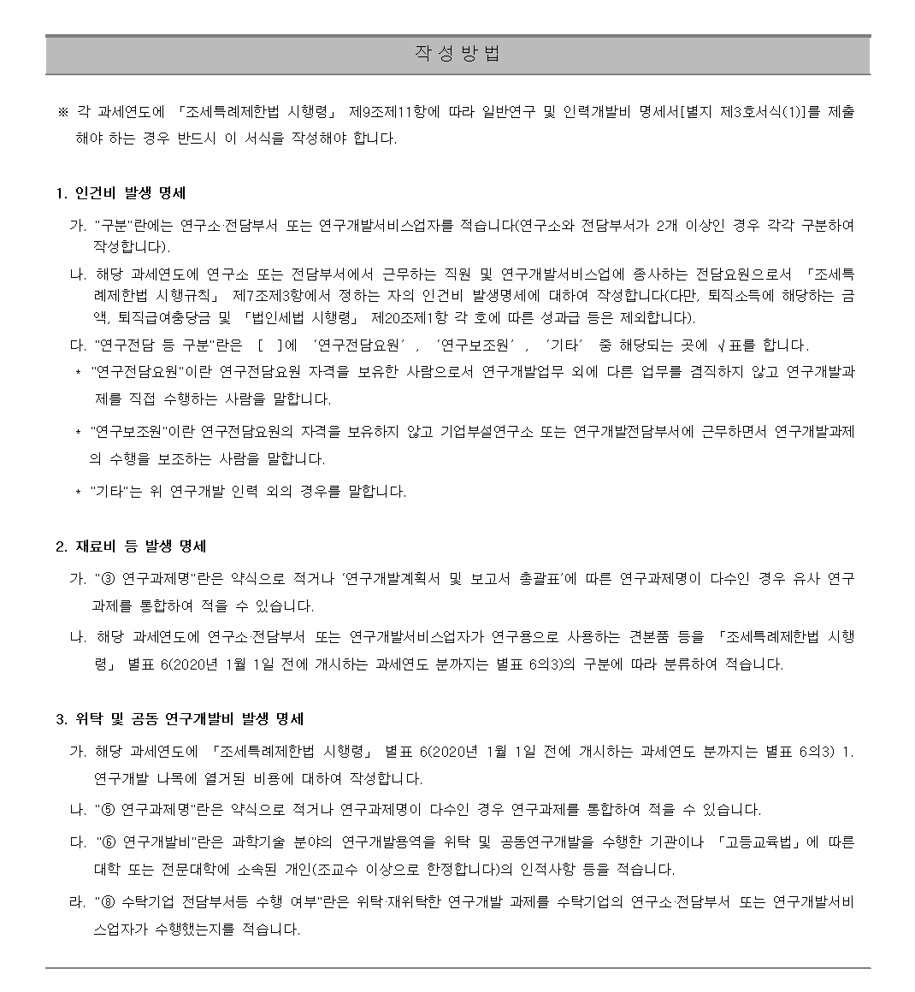
...

4년 연평균발생액의 계산
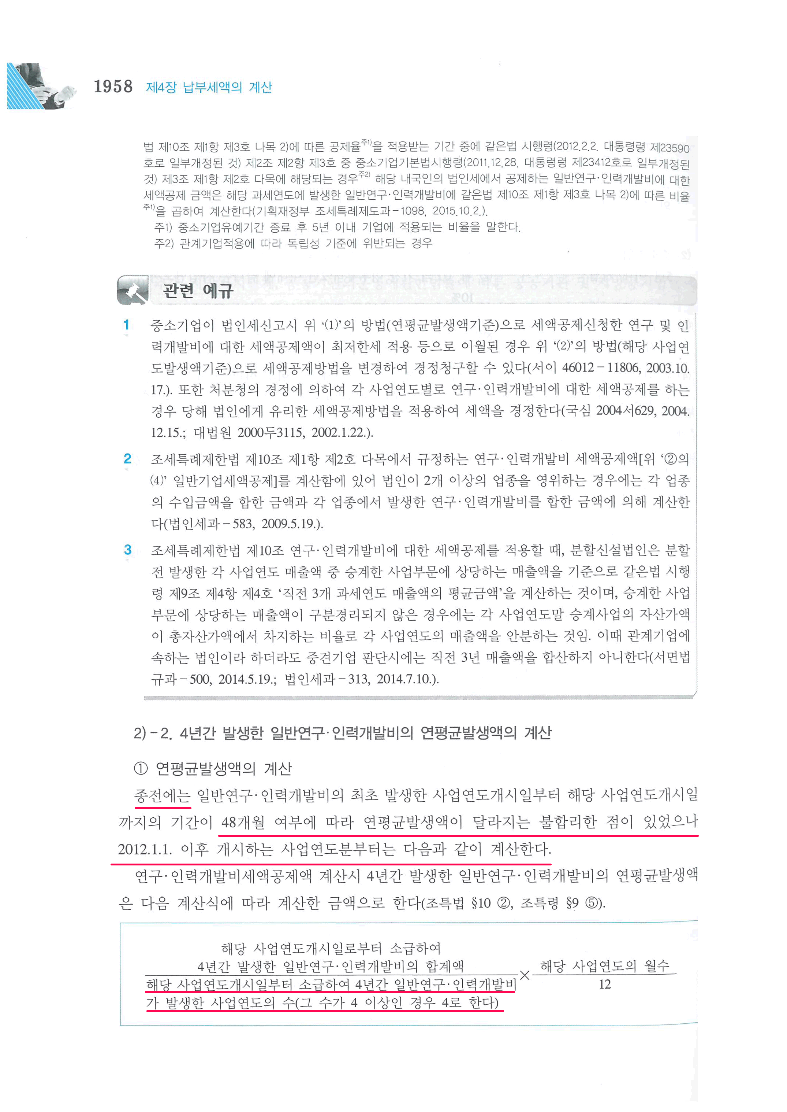
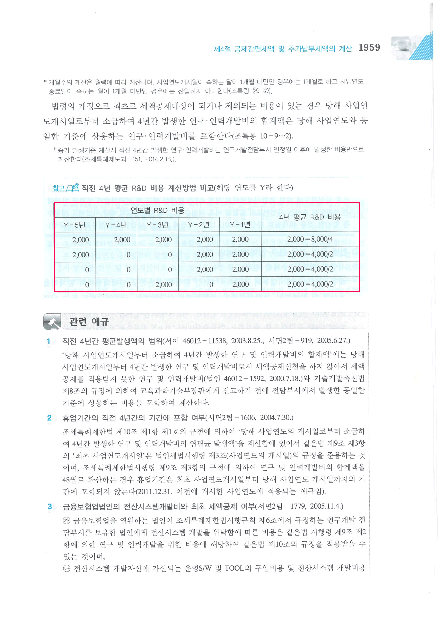

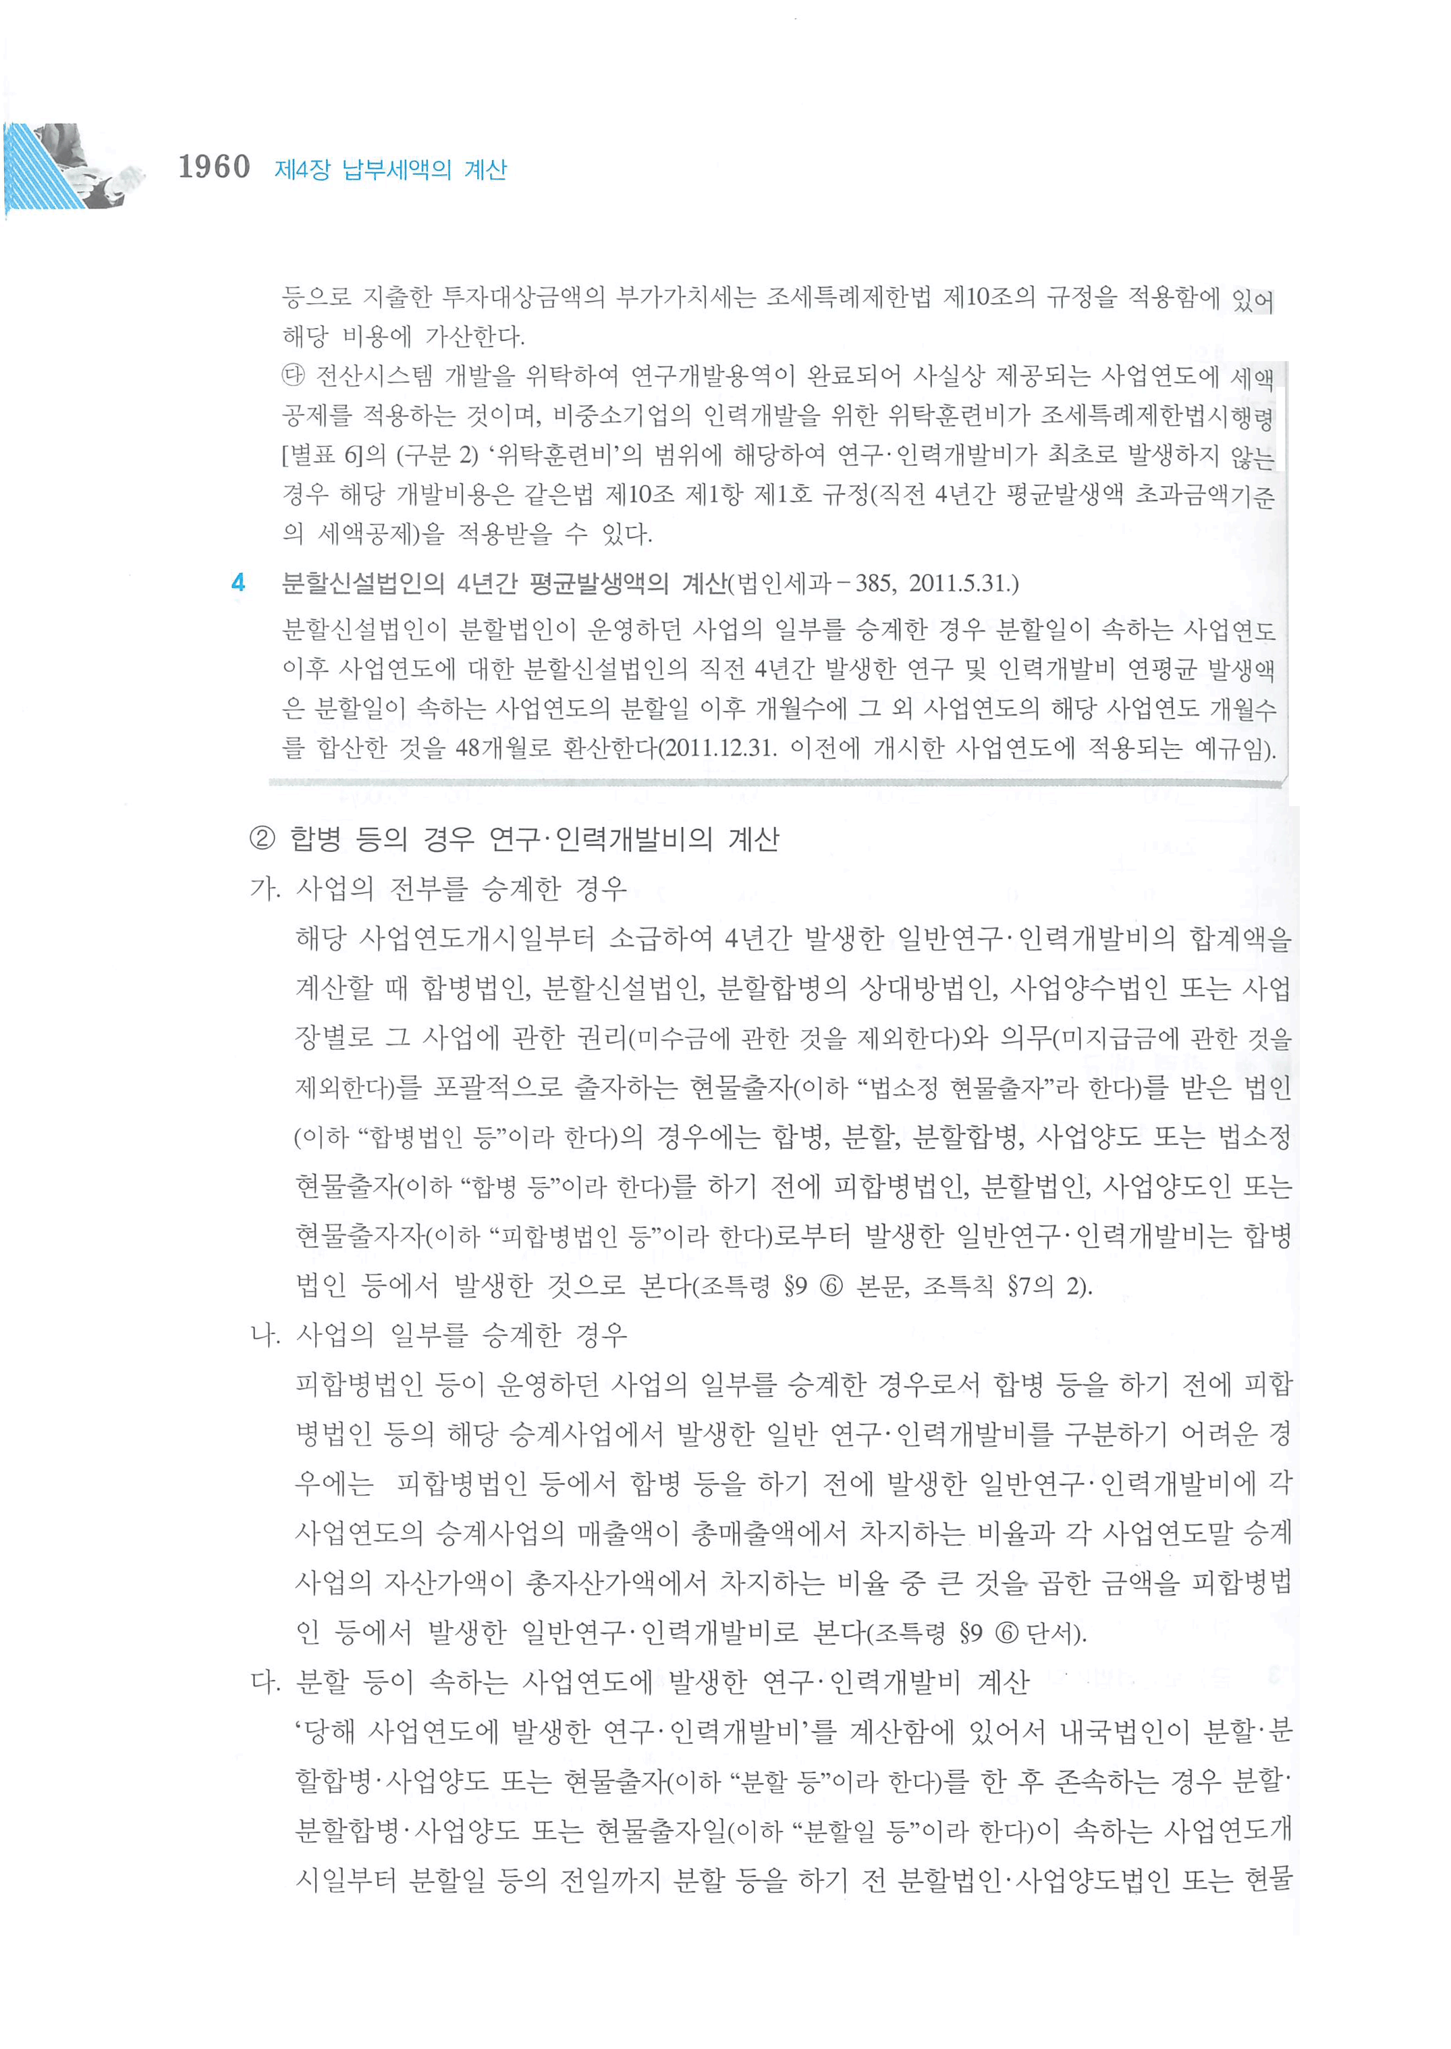
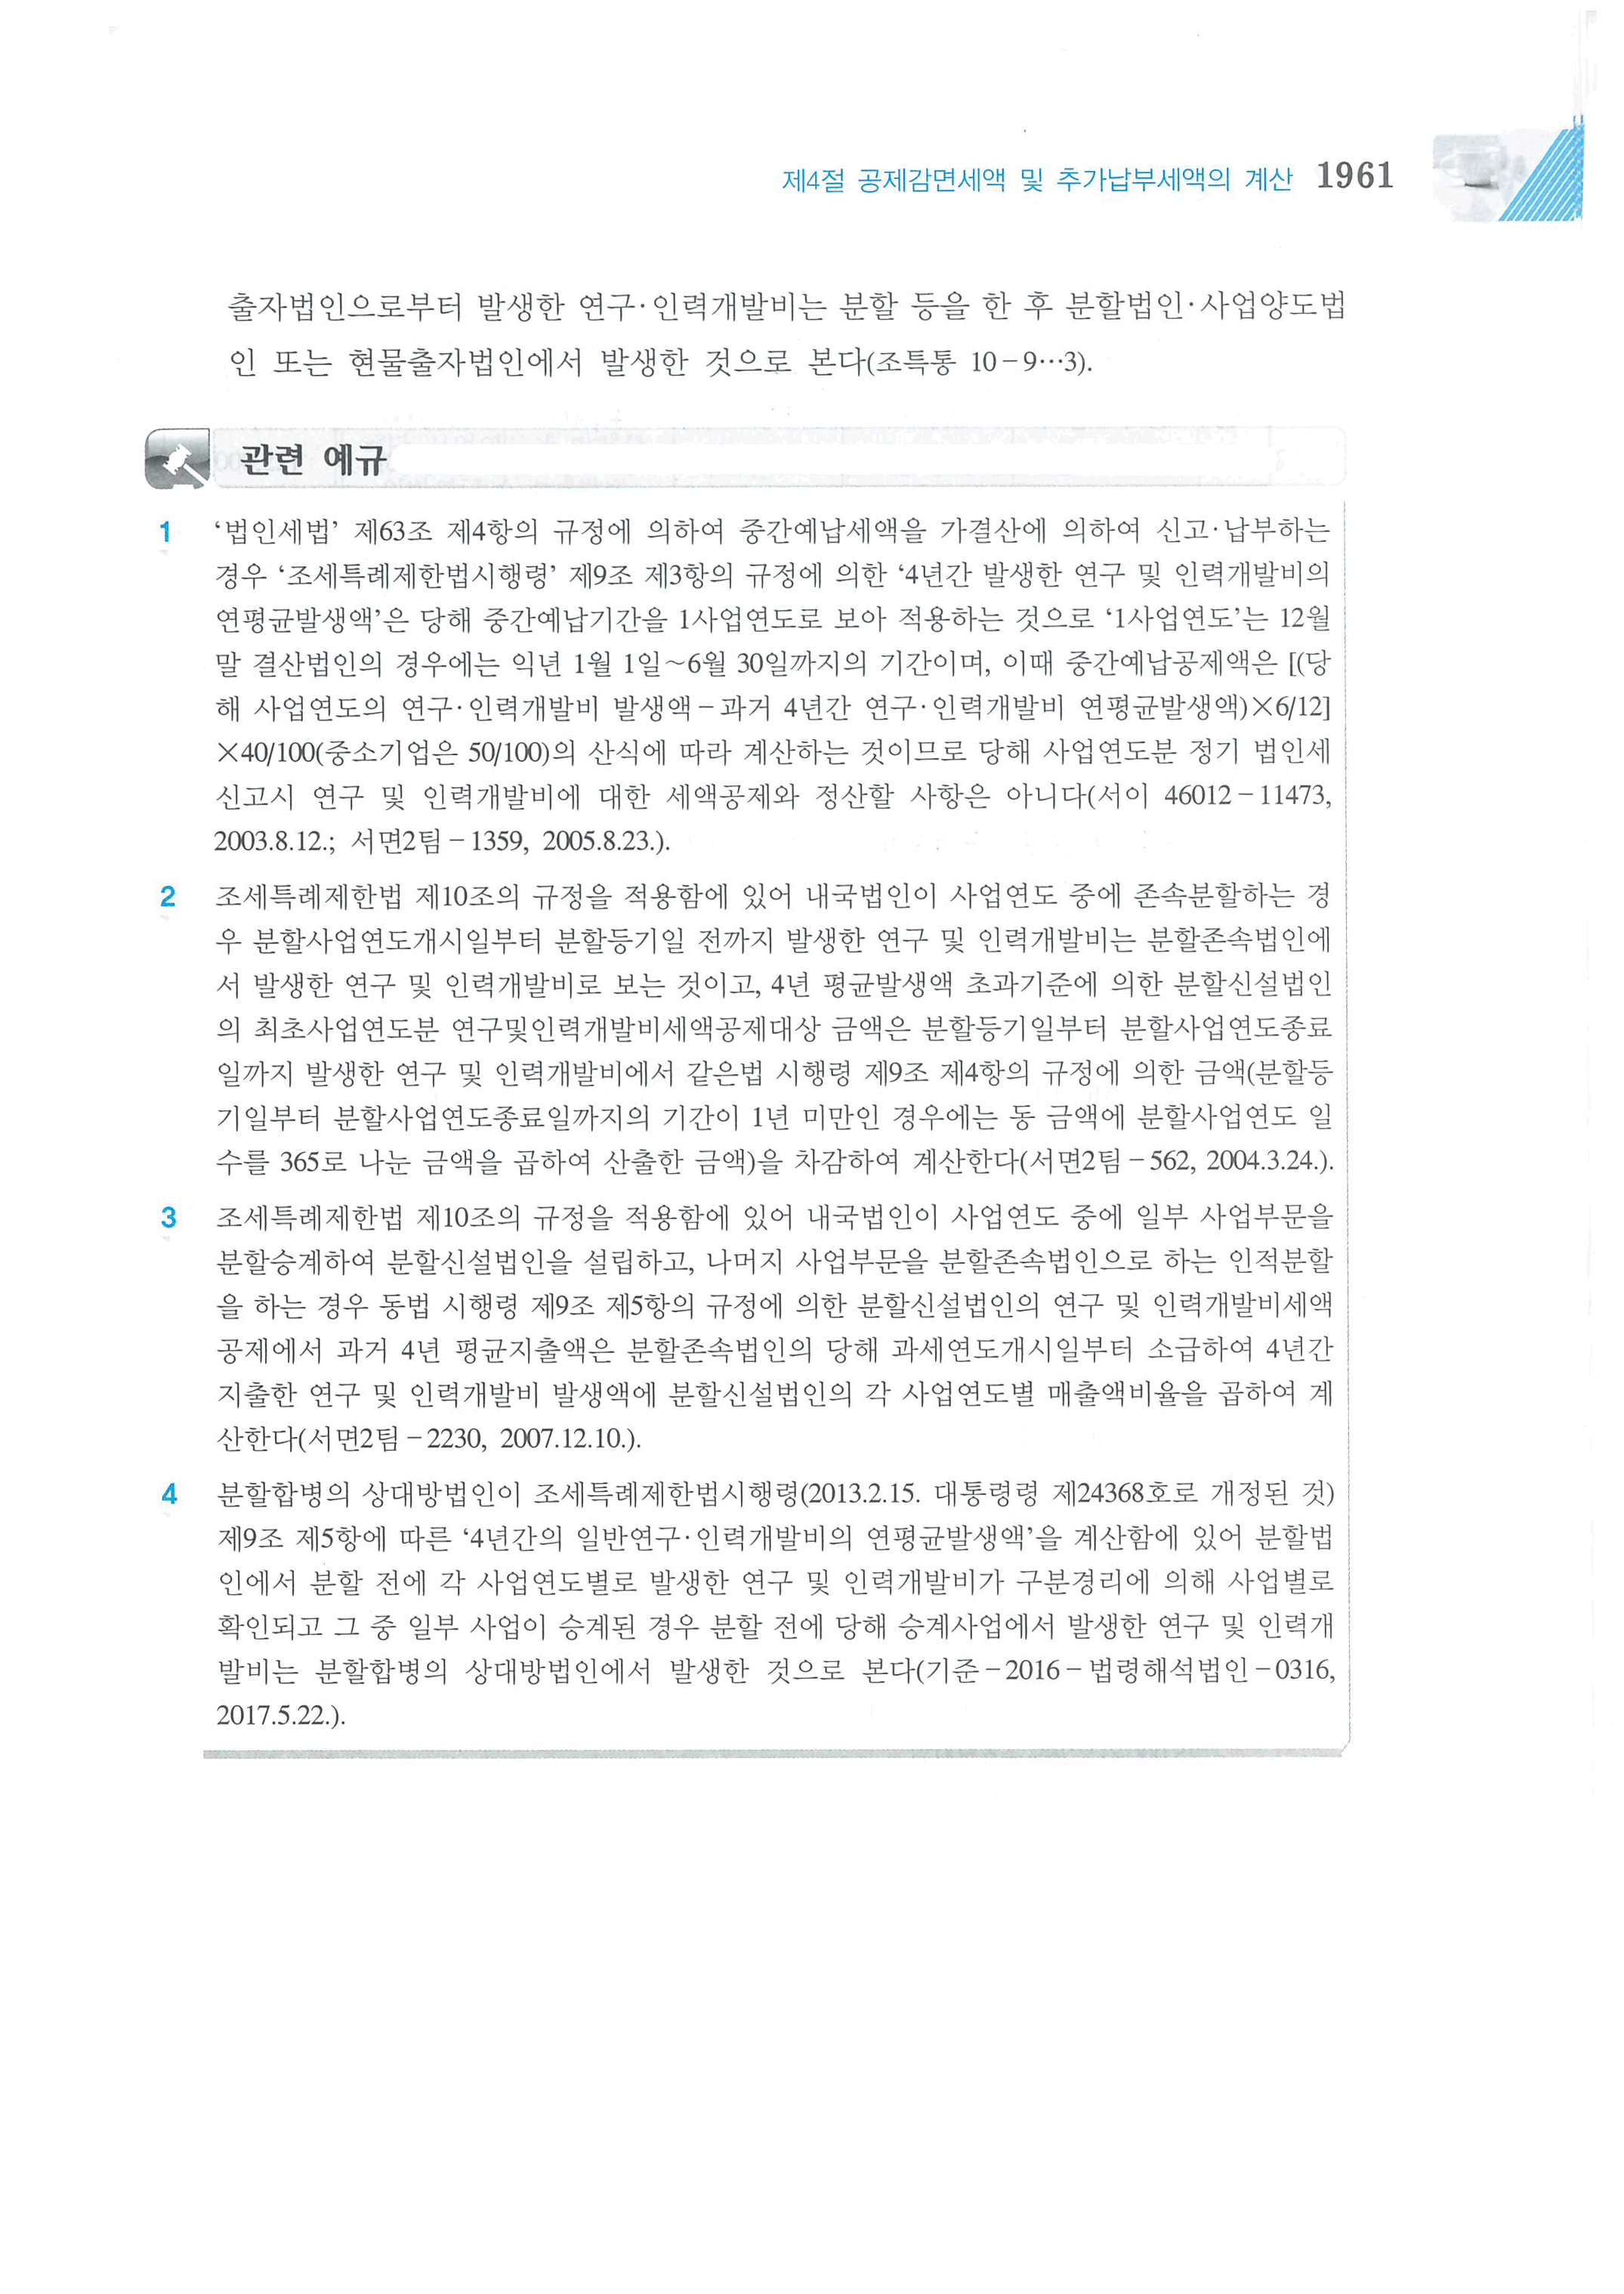

임원의정의
